Resumen

 | Informe mensual de actividades que se rinde al Consejo de la Comisión Estatal de Derechos Humanos

 | Formato único
 | Eje rector: Capacitación y Difusión en Derechos Humanos
 | Mes que se informa: Mayo 2026

Capacitaciones externas
Fecha | Num. de participantes | Tipo de poblacion | Objetivo | Descripcion
2026-05-06 | 99 | Alumnas y alumnos de educacion primaria | Que las niñas y los niños conozcan como funcionan los derechos humanos, así mismo conozcan sus derechos y expresen cuales son los que ven mas afectados en la niñez | Plática Derechos de niñas, niños y adolescentes a una vida libre de violencia
2026-05-06 | 112 | Alumnas y alumnos de educacion primaria | Que las niñas y los niños conozcan como funcionan los derechos humanos, así mismo conozcan sus derechos y expresen cuales son los que ven mas afectados en la niñez | Plática Derechos de niñas, niños y adolescentes a una vida libre de violencia
2026-05-27 | 14 | Maestras y maestros | Que el personal docente, administrativo y directivo de las instituciones reconozcan la importancia del respeto, la protección y la garantía de los derechos humanos de las niñas, niños, adolescentes en el ámbito educativo, sus obligaciones en la materia y como a través del respeto de las normas se salvaguarda la dignidad, integridad, protección y seguridad de niñas, niños y adolescentes | Plática "Atención a casos de Violencia en los Entornos Escolares y Familiares"
2026-05-29 | 200 | Maestras y maestros | Que los participantes identifiquen a que se refiere la Constitución en su artículo 3ro. cuando hace referencia que la educación deberá tener un enfoque de DDHH y de Igualdad Sustantiva y cómo este enfoque de DDHH se debe plasmar en la elaboración de los acuerdos de convivencia para hacer del espacio educativo un espacio de paz y armonía, salvaguardando la integridad y derechos de toda la comunidad escolar. | Plática de Acuerdos de Convivencia con enfoque en DDHH

Capacitaciones internas
Fecha | Num. de participantes | Tipo de poblacion | Objetivo | Descripcion |  | reunión de trabajo CON INTEGRANTES DEL COLECTIVO CUIDADORAS POTOSINAS
2026-05-27 | 5 | Servidores Públicos | Espacio de diálogo y reflexión donde se abordará este tema desde las perspectivas social, educativa y médica. | Conversatorio “Gestión Menstrual y Derechos Humanos”
2026-05-28 | 2 | Servidores Públicos | Dar seguimiento con las actividades académicas de difusión de la cultura de los Derechos Humanos impulsada por la Comisión Estatal de Derechos Humanos del Estado de San Luis Potosí | Taller Reivindicacion de los derechos lingüísticos de las personas Sordas

Reuniones de trabajo
Fecha | Num. de participantes | Tipo de poblacion | Objetivo | Descripcion
2026-05-06 | 8 | Servidores Públicos | Dar a conocer al Consejo de la CEDH la propuesta del programa de inclusión laboral de las PCD | Reunión de trabajo para la revisión de la propuesta del programa de inclusión laboral de las PCD
2026-05-07 | 61 | Servidores Públicos | Establecer la paridad de género de los Ayuntamientos | Reunión de trabajo durante el encuentro “Entre cruces de experiencias San Luis Potosí-Chiapas, un diálogo sobre la paridad en el ámbito municipal”
2026-05-08 | 17 | Servidores Públicos | La instalación de la Comisión | Reunión de Trabajo durante la Instalación de la Comisión para la Protección Integral de niñas, niños y adolescentes migrantes
2026-05-13 | 4 | OSC | Articular acciones interinstitucionales para generar acuerdos de actividades en conjunto en pro de los derechos humanos | Reunión de trabajo con activista de la comunidad LGBTTTQ+
2026-05-14 | 3 | Servidores Públicos | Articular acciones interinstitucionales para generar acuerdos de actividades en conjunto en pro de los derechos humanos | Reunión de trabajo con personal de la Casa de los Saberes Jurídicos
2026-05-18 | 10 | Servidores Públicos | Asistir a los informes relevantes del Primer Trimestre del año 2026 | Reunión de trabajo durante la Sesión Ordinaria de la Junta de Gobierno del Centro de Asistencia Social Rosario Castellanos
2026-05-19 | 40 | Alumnas y Alumnos de eduación superior | Que las y los alumnos conociera las funciones en materia de defensa y promoción de los derechos humanos en el Estado particularmente lo que realizan cada una de las Direcciones y Visitadurias del Organismo. | Reunión de trabajo durante la visita guiada a personal y alumnos de la UISLP
2026-05-20 | 41 | Servidores Públicos | Tratar la iniciativa de Ley para la detección y tratamiento oportuno e integral del cáncer en la infancia y la adolescencia. | Reunión de trabajo durante la Primera reunión extraordinaria del COECIA
2026-05-21 | 6 | Servidores Públicos | Asistir a los informes relevantes del Primer Trimestre del año 2026 | Reunión de trabajo durante la Sesión Ordinaria de la Junta de Gobierno del Centro de Asistencia Social Eben Ezer
2026-05-25 | 3 | Servidores Públicos | Acordar agenda de trabajo 2026 en temas de Discapacidad | Reunión de trabajo con la Coordinación de Discapacidad del DIF Municipal de Villa de Pozos
2026-05-25 | 50 | Servidores Públicos | Conocer los informes de la Organización de las Naciones Unidas en materia de discapacidad | Reunión de trabajo durante las Conferencias “Recomendaciones de la ONU a México en materia de discapacidad” y “El informe de Naciones Unidas desde la mirada de la discapacidad psicosocial”
2026-05-29 | 35 | Servidores Públicos | Consolidar acciones estratégicas que garanticen un envejecimiento saludable y activo para la ciudadanía, así como la rehabilitación y reinserción social mediante la intervención de equipos multidisciplinarios | Reunión de trabajo durante la Segunda Reunión Ordinaria del COESAEN

Actividades de difusión
Fecha | Actividad |  | Medio | Tema | Alcance

Anexo fotográfico
Informe mensual de actividades que se rinde al Consejo de la Comisión Estatal de Derechos Humanos

Formato único
Eje rector: Capacitación y Difusión en Derechos Humanos
Mes que se informa: Mayo 2026 | Área: | Dirección de Equidad y No Discriminación

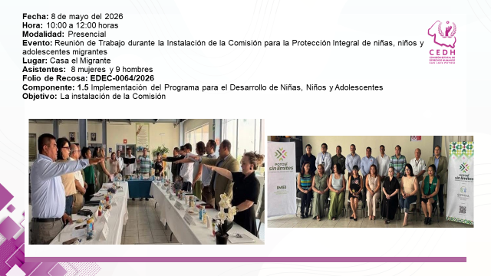

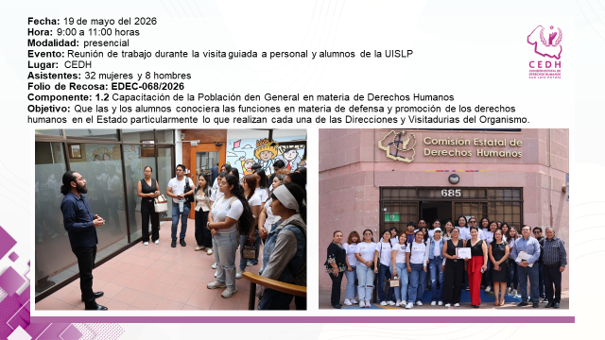

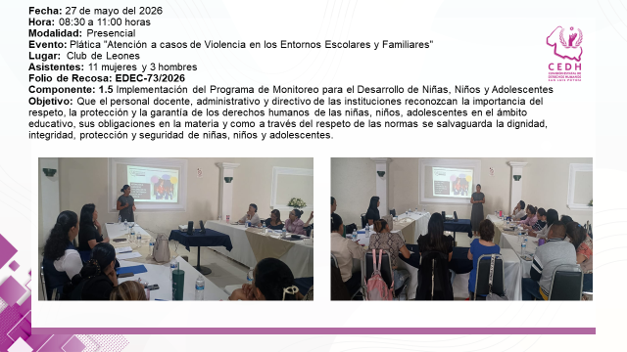

Informe mensual de actividades que se rinde al Consejo de la Comisión Estatal de Derechos Humanos

